摘要
分组 | 表名称 | 描述 | 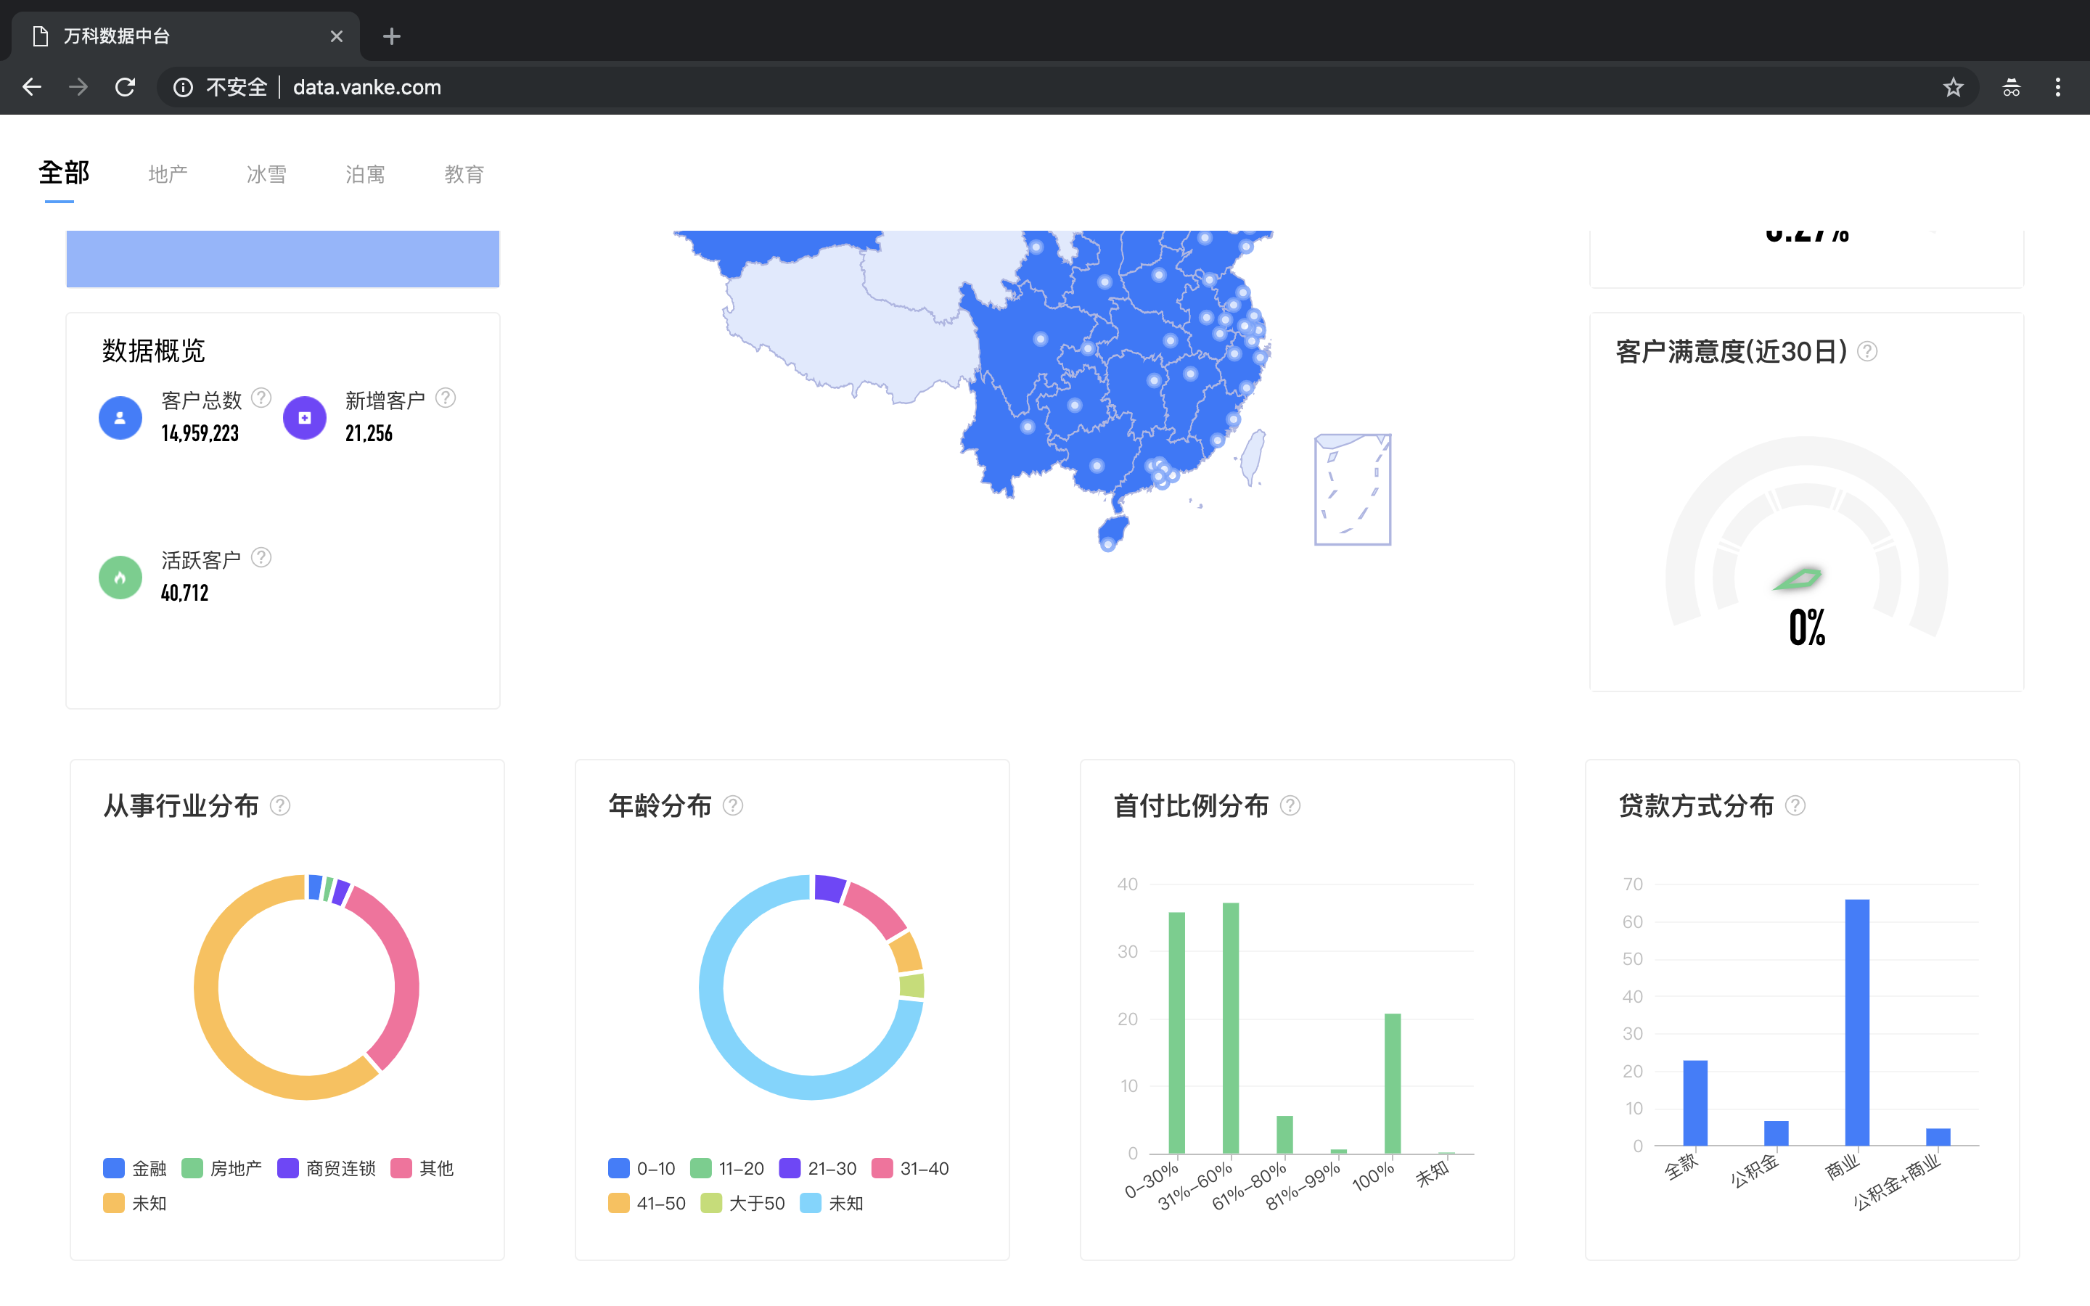 请在这里补充ER图...
角色1 | tb_role_0
 | tb_role_0
 | tb_role_0
 | tb_role_0
用户1 | tb_user

分组 | 表名称 | 描述 | 请在这里补充ER图...
角色2 | tb_role_0
用户2 | tb_user

